処理概要_ログイン
プロジェクト名 |  |  |  |  |  |  | 業務名 |  | システム名 | 画面ID | 画面名 |  | 作成日 | 作成者 | 更新日 | 更新者
 |  |  |  |  |  |  | 会員管理 |  | 会員管理システム |  | ログインページ

1.処理概要
会員登録システムを使用するためのユーザー認証を行うページ。

2.画面レイアウト

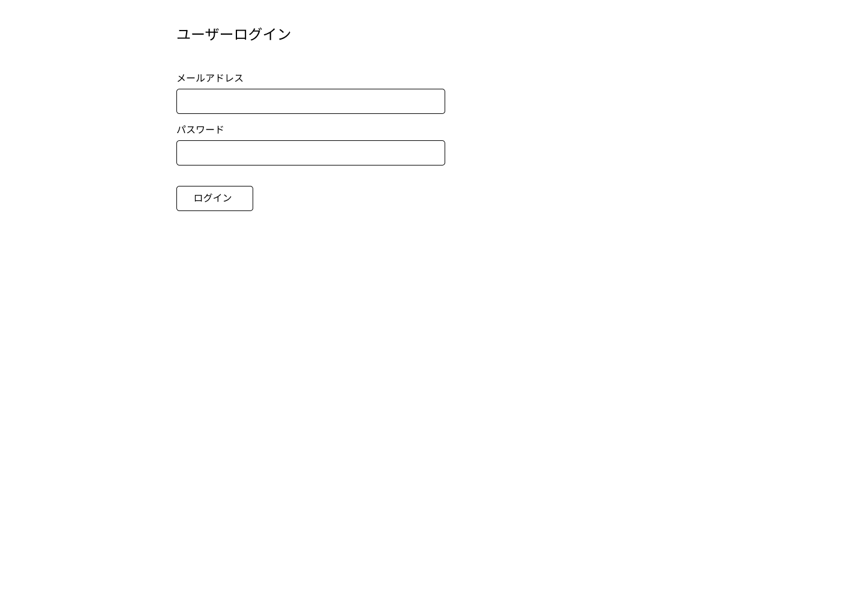

①

3.操作概要

 | 初期表示：
 | アクション |  | ① | ログインボタン |  | クリックすると、入力チェックが行われる。
 |  |  |  |  |  | 入力チェックがエラーの場合は、エラーメッセージが表示される。
 |  |  |  |  |  | 入力チェックがOKの場合はトップページに遷移する。

4.オブジェクト構成
本画面で利用するオブジェクトのCRUDは以下の通り。
No |  | オブジェクト名 |  |  | API参照名 |  |  | CRUD | コメント
項目なし
1
2
3

5.メッセージ一覧
本画面で利用するメッセージは以下の通り
No |  | メッセージID |  |  |  | 種別 |  | メッセージ |  |  | 表示方法 | 説明
項目なし
1
2
3
4
5

処理概要_トップページ(admin)
プロジェクト名 |  |  |  |  |  |  | 業務名 |  | システム名 | 画面ID | 画面名 |  | 作成日 | 作成者 | 更新日 | 更新者
 |  |  |  |  |  |  | 会員管理 |  | 会員管理システム |  | トップページ

1.処理概要
ユーザーのroleがadminの場合の、トップページ

2.画面レイアウト

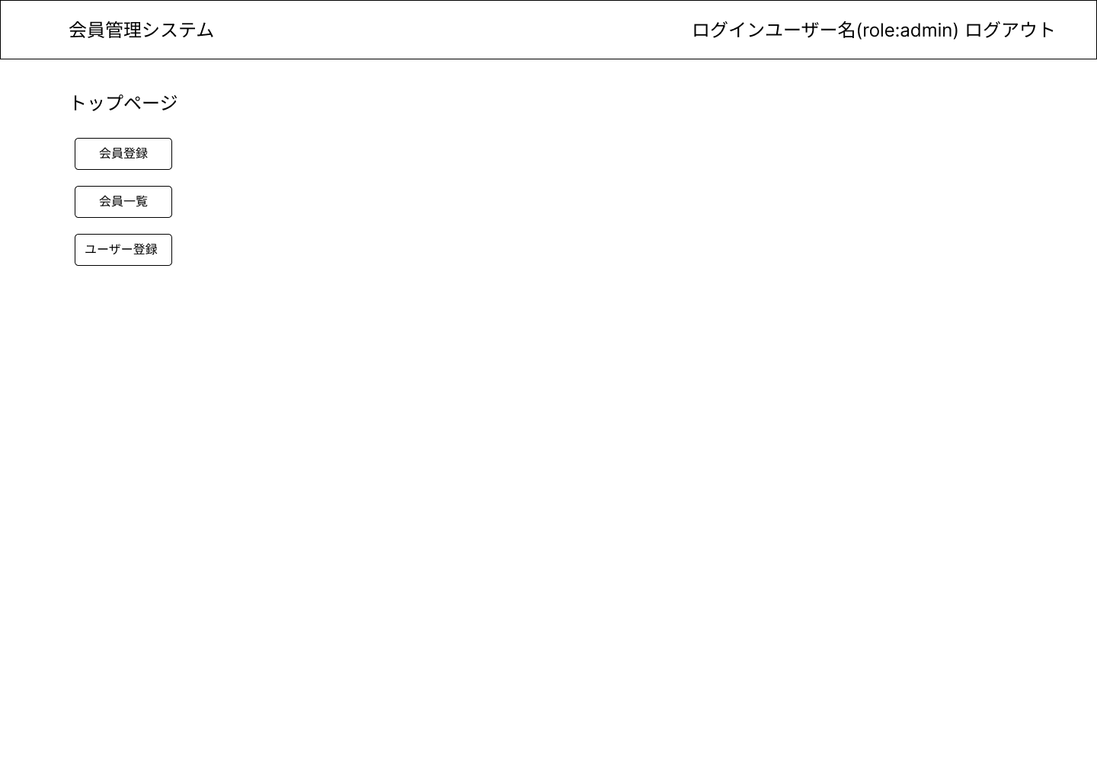

①

②

③

3.操作概要

 | 初期表示：
 | アクション |  | ① | 会員登録ボタン |  | クリックすると、会員登録画面へ遷移する
 |  |  | ② | 会員一覧ボタン |  | クリックすると、会員一覧画面へ遷移する
 |  |  | ③ | ユーザー登録ボタン |  | クリックすると、ユーザー新規登録画面へ遷移する

4.オブジェクト構成
本画面で利用するオブジェクトのCRUDは以下の通り。
No |  | オブジェクト名 |  |  | API参照名 |  |  | CRUD | コメント
項目なし
1
2
3

5.メッセージ一覧
本画面で利用するメッセージは以下の通り
No |  | メッセージID |  |  |  | 種別 |  | メッセージ |  |  | 表示方法 | 説明
項目なし
1
2
3
4
5

処理概要_トップページ(user)
プロジェクト名 |  |  |  |  |  |  | 業務名 |  | システム名 | 画面ID | 画面名 |  | 作成日 | 作成者 | 更新日 | 更新者
 |  |  |  |  |  |  | 会員管理 |  | 会員管理システム |  | トップページ

1.処理概要
ユーザーのroleがuserの場合の、トップページ

2.画面レイアウト

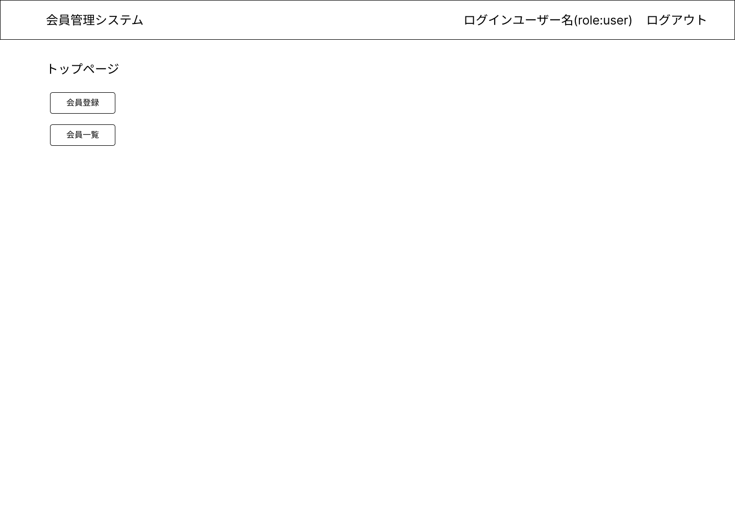

①

②

3.操作概要

 | 初期表示：
 | アクション |  | ① | 会員登録ボタン |  | クリックすると、会員登録画面へ遷移する
 |  |  | ② | 会員一覧ボタン |  | クリックすると、会員一覧画面へ遷移する

4.オブジェクト構成
本画面で利用するオブジェクトのCRUDは以下の通り。
No |  | オブジェクト名 |  |  | API参照名 |  |  | CRUD | コメント
項目なし
1
2
3

5.メッセージ一覧
本画面で利用するメッセージは以下の通り
No |  | メッセージID |  |  |  | 種別 |  | メッセージ |  |  | 表示方法 | 説明
項目なし
1
2
3
4
5

項目別入力チェック_トップページ
 | プロジェクト名 |  |  |  |  | 業務名 | システム名 | 画面名 |  | 作成日 | 作成者 | 更新日 | 更新者
 |  |  |  |  |  | 会員管理 | 会員管理システム | トップページ

 | No. | チェック種別 | 項目名 | データ型 | No. | チェック | チェックロジック | 実現方法 | エラーメッセージ | タイミング
 | 1 | 単項目チェック
 | 2
項目なし
 | 3
 | 4
 | 5 | 相関項目チェック
 | 6
 | 7
 | 8
 | 9
 | 10
 | 11
 | 12
 | 13
 | 14
 | 15
 | 16
 | 17
 | 18
 | 19
 | 20
 | 21
16:02:00 | 22
 | 23
 | 24
 | 25
 | 26
 | 27
 | 28
 | 29
 | 30
 | 31
 | 32
 | 33
 | 34
 | 35
 | 36
 | 37
 | 38
 | 39
 | 40
 | 41
 | 42

処理概要_ユーザー登録
プロジェクト名 |  |  |  |  |  |  | 業務名 |  | システム名 | 画面ID | 画面名 |  | 作成日 | 作成者 | 更新日 | 更新者
 |  |  |  |  |  |  | 会員管理 |  | 会員管理システム |  | ユーザー新規登録画面

1.処理概要
会員登録システムを使用するためのユーザー認証を行うページ。

2.画面レイアウト

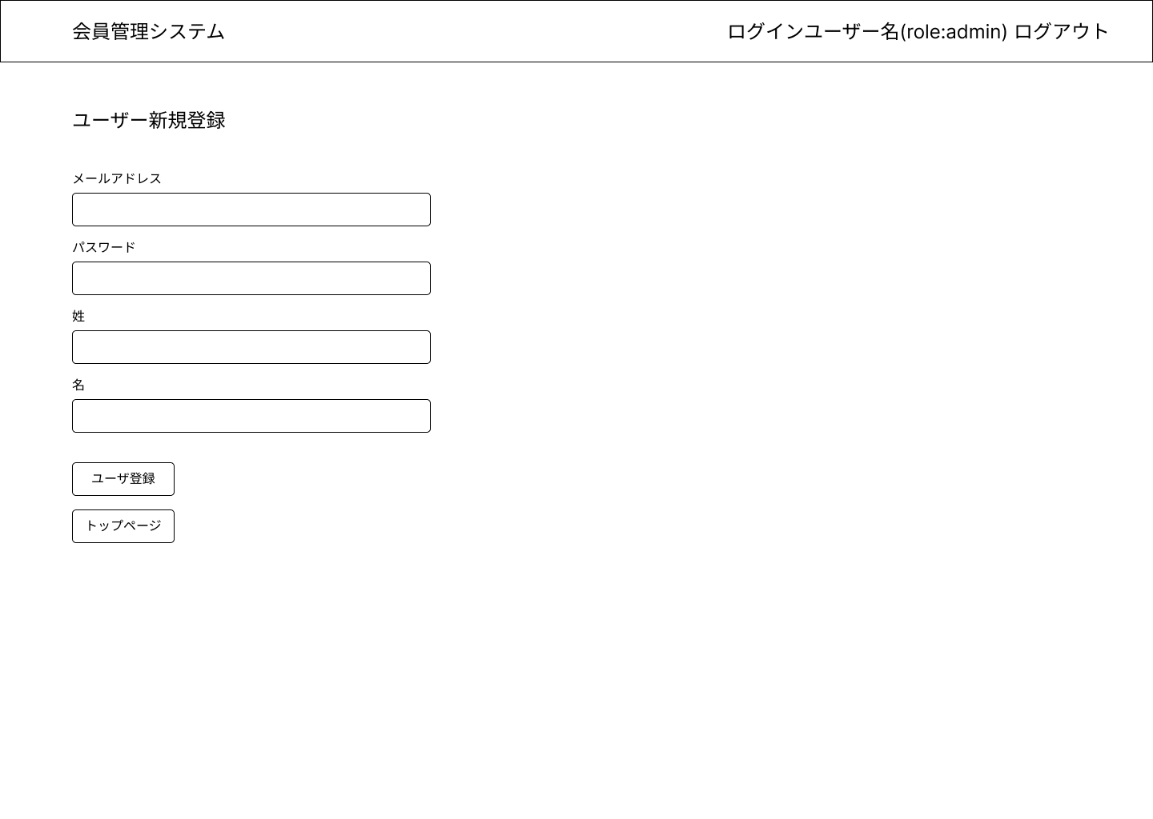

①
②

3.操作概要

 | 初期表示：
 | アクション |  | ① | ユーザー登録ボタン |  |  | クリックすると、入力チェックが行われる。
 |  |  |  |  |  |  | 入力チェックがエラーの場合は、エラーメッセージが表示される。
 |  |  |  |  |  |  | 入力チェックがOKの場合はトップページに遷移する。
 |  |  | ② | トップページへボタン |  |  | クリックすると、トップページへ遷移する

4.オブジェクト構成
本画面で利用するオブジェクトのCRUDは以下の通り。
No |  | オブジェクト名 |  |  | API参照名 |  |  | CRUD | コメント
項目なし
1
2
3

5.メッセージ一覧
本画面で利用するメッセージは以下の通り
No |  | メッセージID |  |  |  | 種別 |  | メッセージ |  |  | 表示方法 | 説明
項目なし
1
2
3
4
5

処理概要_登録
プロジェクト名 |  |  |  |  |  |  | 業務名 |  | システム名 | 画面ID | 画面名 |  | 作成日 | 作成者 | 更新日 | 更新者
 |  |  |  |  |  |  | 会員管理 |  | 会員管理システム |  | 会員登録画面

1.処理概要
メンバー情報を入力し、登録する画面

2.画面レイアウト

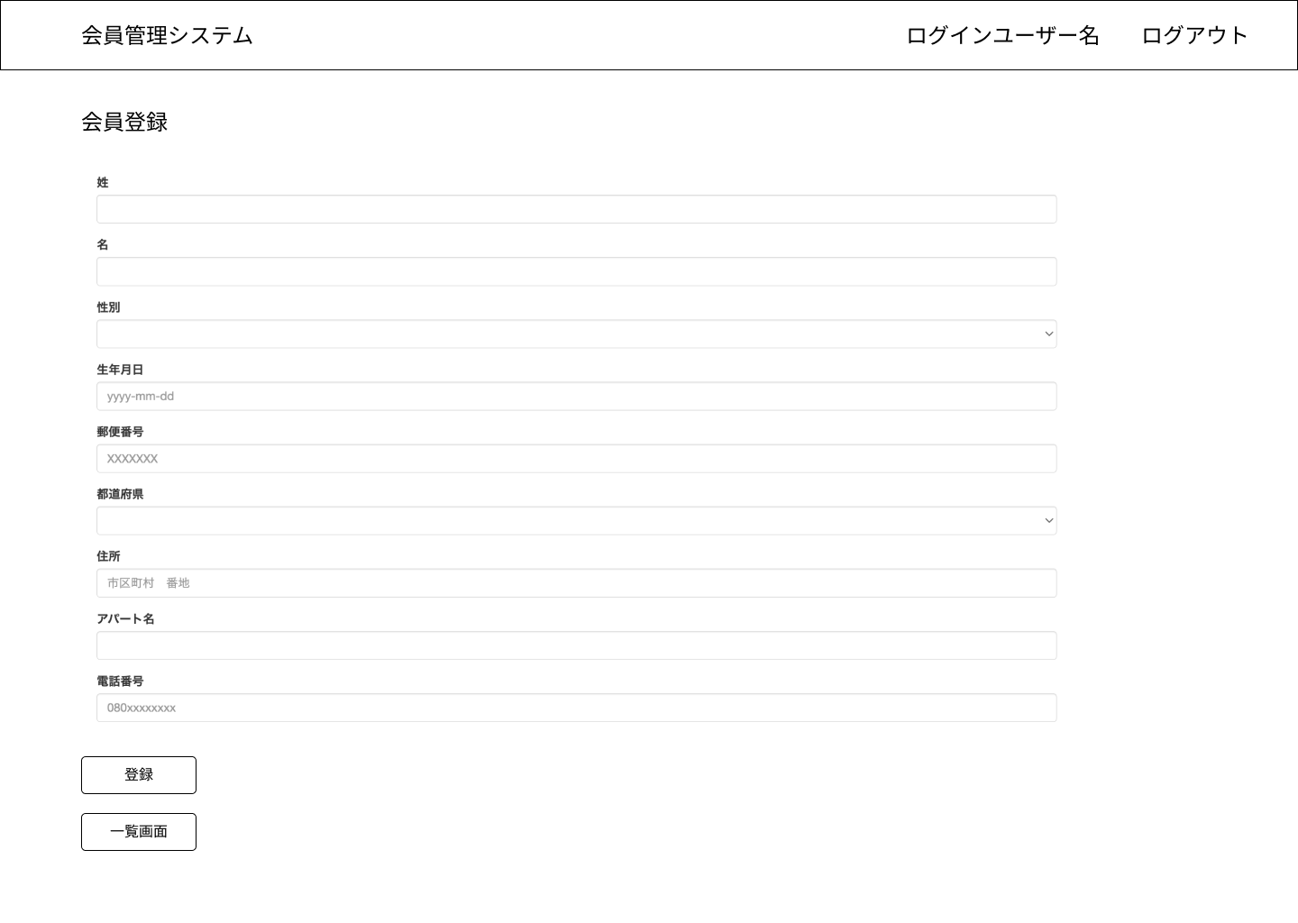

①

②

3.操作概要

 | 初期表示：
 | アクション |  | ① | 登録ボタン |  | クリックすると、入力チェックが行われる。
 |  |  |  |  |  | 入力チェックがエラーの場合は、エラーメッセージが表示される。
 |  |  |  |  |  | 入力チェックがOKの場合は、メンバーテーブルにメンバー情報が保存され、一覧画面に遷移する。
 |  |  | ② | 一画面覧ボタン |  | クリックすると、会員一覧画面へ遷移する

4.オブジェクト構成
本画面で利用するオブジェクトのCRUDは以下の通り。
No |  | 論理名 |  |  | 物理名 |  |  | CRUD | コメント
1 |  | メンバー |  |  | Member |  |  | C
2
3

5.メッセージ一覧
本画面で利用するメッセージは以下の通り
No |  | メッセージID |  |  |  | 種別 |  | メッセージ |  |  | 表示方法 | 説明
項目なし
1
2
3
4
5

処理概要_一覧
プロジェクト名 |  |  |  |  |  |  | 業務名 |  | システム名 | 画面ID | 画面名 |  | 作成日 | 作成者 | 更新日 | 更新者
 |  |  |  |  |  |  | 会員管理 |  | 会員管理システム |  | 会員一覧画面

1.処理概要
データ登録されているメンバーを一覧表示する画面

2.画面レイアウト

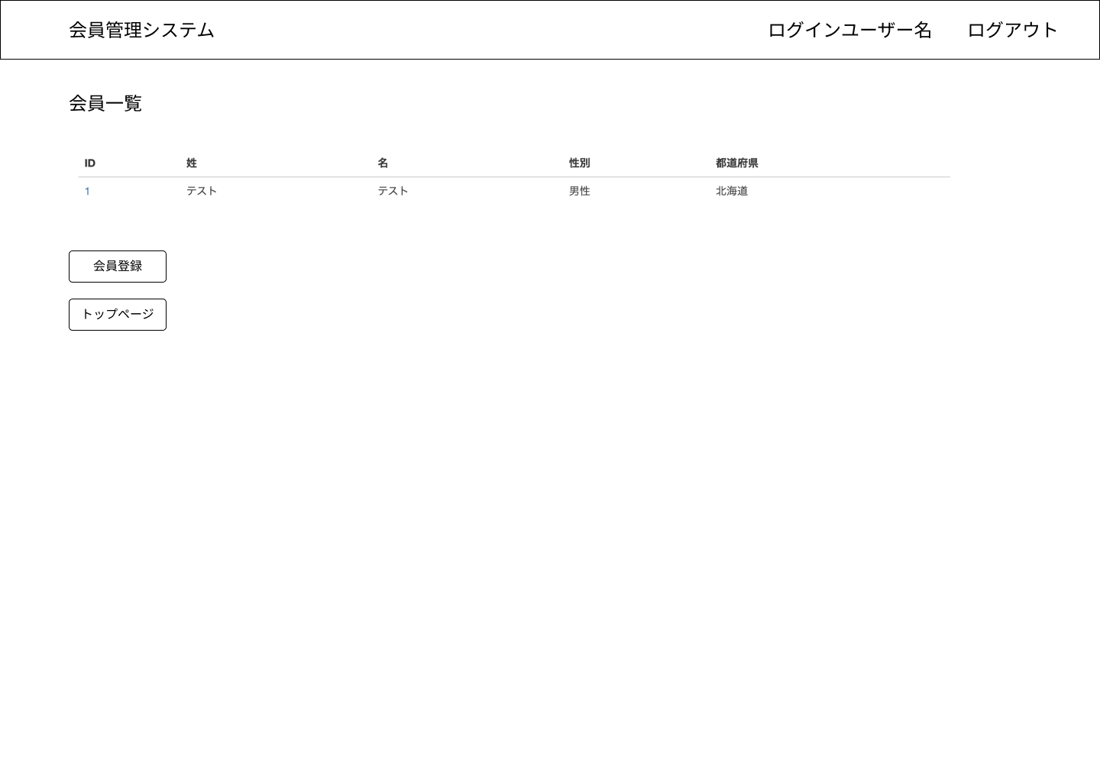

①

②

③

3.操作概要

 | 初期表示：登録されている会員情報が会員IDに対して昇順に一覧表示される。
 | アクション |  | ① | 会員ID | クリックすると、会員詳細画面へ遷移する
 |  |  |  |  | 会員情報が存在しない場合は、エラーメッセージを表示する
 |  |  | ② | 会員登録ボタン |  |  | クリックすると、会員登録画面へ遷移する
 |  |  | ③ | トップページボタン |  |  | クリックすると、トップページへ遷移する

4.オブジェクト構成
本画面で利用するオブジェクトのCRUDは以下の通り。
No |  | 論理名 |  |  | 物理名 |  |  | CRUD | コメント
1 |  | メンバー |  |  | Member |  |  | R
2
3

5.メッセージ一覧
本画面で利用するメッセージは以下の通り
No |  | メッセージID |  |  |  | 種別 |  | メッセージ |  |  | 表示方法 | 説明
項目なし
1
2
3
4
5

処理概要_詳細
プロジェクト名 |  |  |  |  |  |  |  | 業務名 |  |  | システム名 | 画面ID | 画面名 |  | 作成日 | 作成者 | 更新日 | 更新者
 |  |  |  |  |  |  |  | 会員管理 |  |  | 会員管理システム |  | 会員詳細画面

1.処理概要
登録されている会員の詳細を表示する画面

2.画面レイアウト

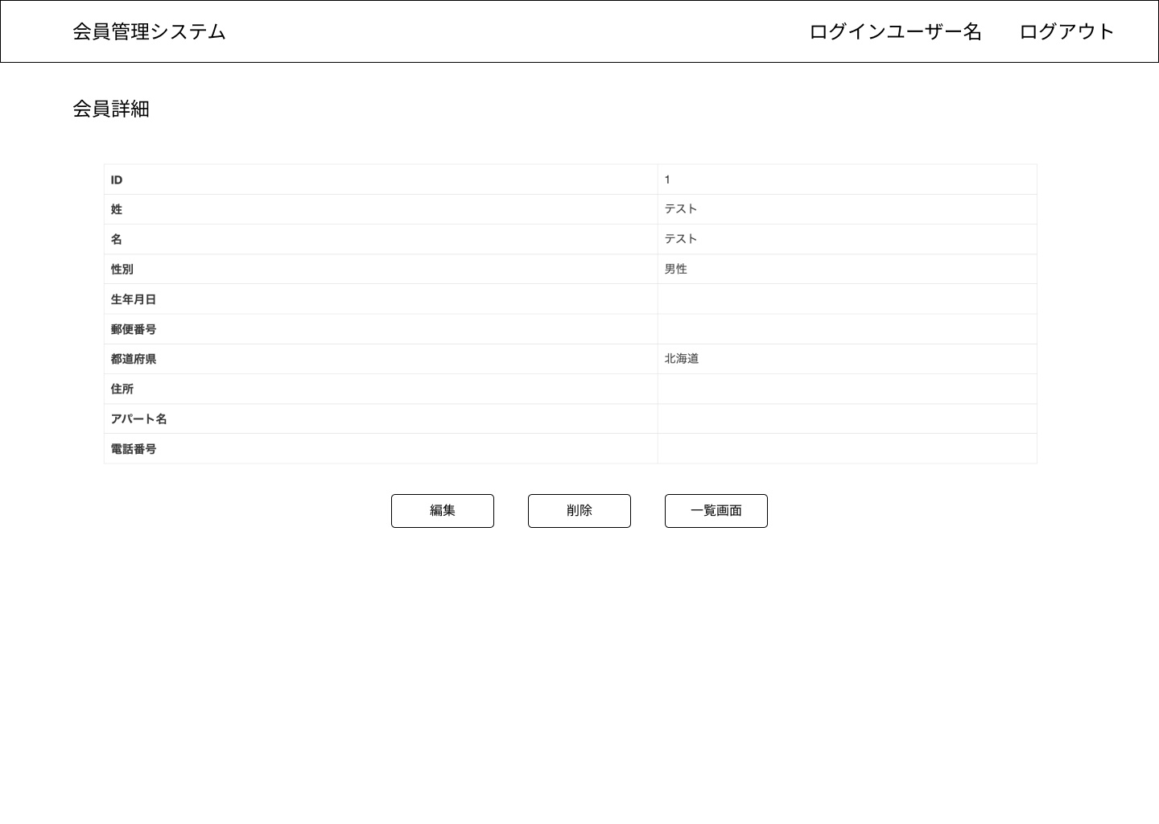

①
②
③

3.操作概要

 | 初期表示：一覧画面で選択した会員の詳細情報が表示される。
 | アクション |  | ① | 編集ボタン |  | クリックすると、会員情報編集画面へ遷移する
 |  |  | ② | 削除ボタン |  | クリックすると、会員情報が削除され、会員一覧画面へ遷移する
 |  |  | ③ | 一覧画面ボタン |  |  | クリックすると、会員一覧画面へ遷移する

4.オブジェクト構成
本画面で利用するオブジェクトのCRUDは以下の通り。
No |  | 論理名 |  |  | 物理名 |  |  |  | CRUD |  | コメント
1 |  | メンバー |  |  | Member |  |  |  | R | D
2
3

5.メッセージ一覧
本画面で利用するメッセージは以下の通り
No |  | メッセージID |  |  |  |  | 種別 |  | メッセージ |  |  |  | 表示方法 | 説明
項目なし
1
2
3
4
5

処理概要_編集
プロジェクト名 |  |  |  |  |  |  |  | 業務名 |  |  | システム名 | 画面ID | 画面名 |  | 作成日 | 作成者 | 更新日 | 更新者
 |  |  |  |  |  |  |  | 会員管理 |  |  | 会員管理システム |  | 会員編集画面

1.処理概要
登録されている会員情報を編集する画面

2.画面レイアウト

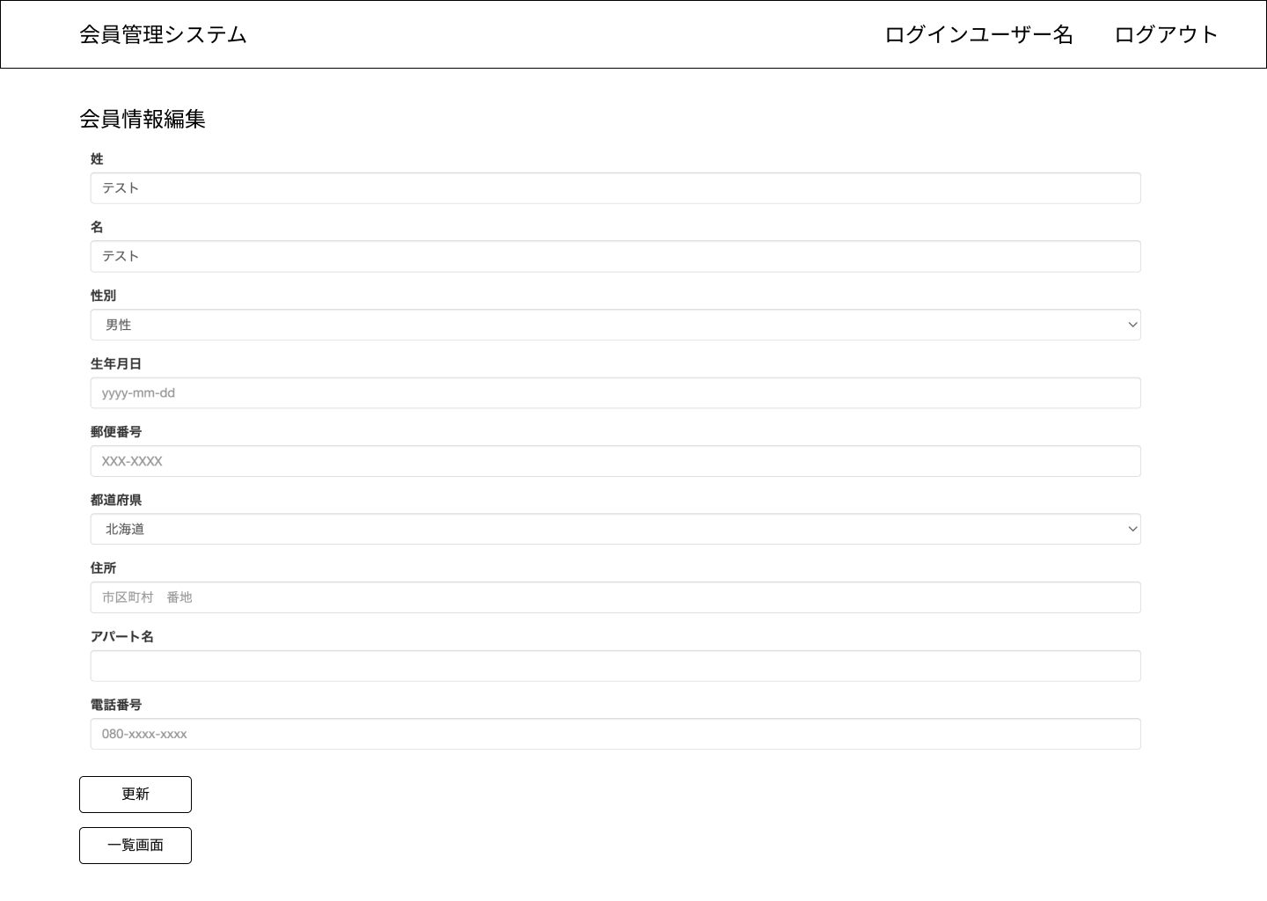

①

②

3.操作概要

 | 初期表示：一覧画面で選択した会員の詳細情報が表示される。
 | アクション |  | ① | 更新ボタン |  | クリックすると、入力チェックが行われる。
 |  |  |  |  |  | 入力チェックがエラーの場合は、エラーメッセージが表示される。
 |  |  |  |  |  | 入力チェックがOKの場合は、メンバーテーブルのメンバー情報が更新され、一覧画面に遷移する。
 |  |  | ② | 一画面覧ボタン |  |  | クリックすると、詳細画面へ遷移する

4.オブジェクト構成
本画面で利用するオブジェクトのCRUDは以下の通り。
No |  | 論理名 |  |  | 物理名 |  |  |  | CRUD |  | コメント
1 |  | メンバー |  |  | Member |  |  |  | R | U
2
3

5.メッセージ一覧
本画面で利用するメッセージは以下の通り
No |  | メッセージID |  |  |  |  | 種別 |  | メッセージ |  |  |  | 表示方法 | 説明
項目なし
1
2
3
4
5

